Мишень
Социограмма-мишень (сводка, по весам)

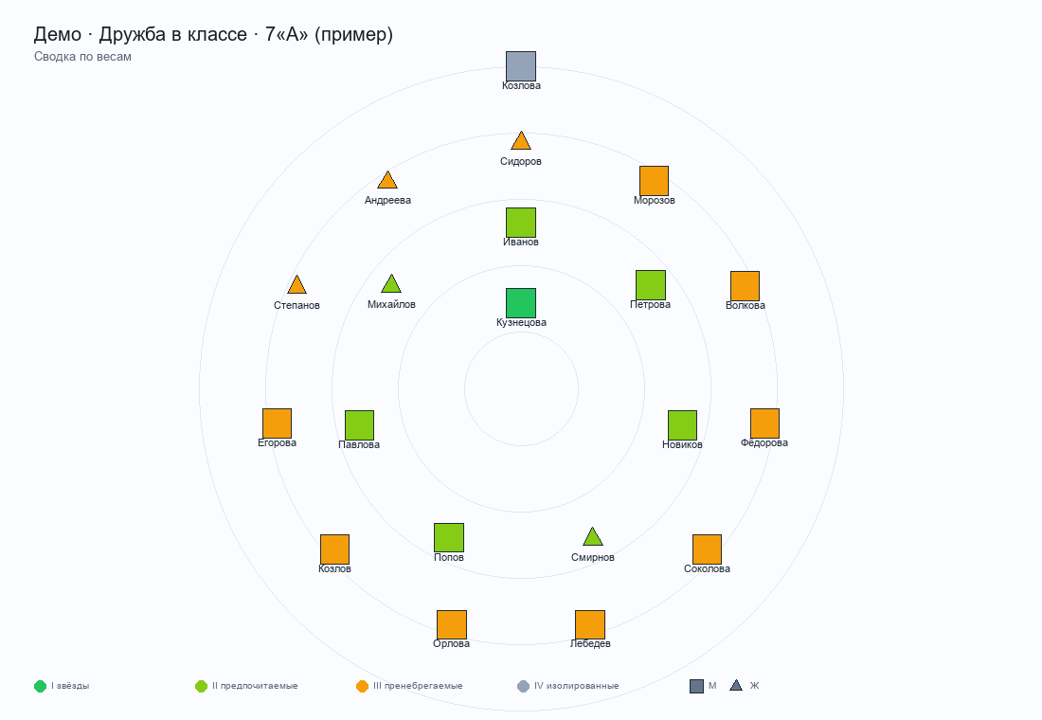

Данные по ученикам
Ученик | Пол | Входящий вес | Число выборов | Зона (вес) | Зона (число)
Иванов Пётр | М | 10 | 4 | II · предпочитаемые | II · предпочитаемые
Петрова Анна | М | 7 | 4 | II · предпочитаемые | II · предпочитаемые
Сидоров Илья | Ж | 2 | 1 | III · пренебрегаемые | III · пренебрегаемые
Козлова Мария | М | 0 | 2 | IV · изолированные | III · пренебрегаемые
Морозов Артём | М | 3 | 1 | III · пренебрегаемые | III · пренебрегаемые
Волкова Елена | М | 4 | 1 | III · пренебрегаемые | III · пренебрегаемые
Новиков Дмитрий | М | 9 | 4 | II · предпочитаемые | II · предпочитаемые
Фёдорова Ольга | М | 1 | 2 | III · пренебрегаемые | III · пренебрегаемые
Смирнов Никита | Ж | 7 | 2 | II · предпочитаемые | III · пренебрегаемые
Кузнецова Дарья | М | 14 | 6 | I · звёзды | I · звёзды
Попов Максим | М | 8 | 3 | II · предпочитаемые | II · предпочитаемые
Соколова Вика | М | 1 | 0 | III · пренебрегаемые | IV · изолированные
Лебедев Кирилл | М | 3 | 1 | III · пренебрегаемые | III · пренебрегаемые
Орлова Алина | М | 4 | 2 | III · пренебрегаемые | III · пренебрегаемые
Козлов Роман | М | -2 | 0 | III · пренебрегаемые | IV · изолированные
Егорова Настя | М | 5 | 2 | III · пренебрегаемые | III · пренебрегаемые
Степанов Игорь | Ж | 4 | 2 | III · пренебрегаемые | III · пренебрегаемые
Павлова Ксения | М | 8 | 3 | II · предпочитаемые | II · предпочитаемые
Михайлов Тимур | Ж | 10 | 4 | II · предпочитаемые | II · предпочитаемые
Андреева Соня | Ж | 3 | 1 | III · пренебрегаемые | III · пренебрегаемые

